中表紙
74,518t
4.9%
859,478t
56.7%
1,516,772t
84.8%
582,776t
38.4%
5.0%
3.1%
3.3%
3.8%
7.4%
8.8%
8.9%
14.5%
15.3%
※処分数量には告示産廃（17,169t)を含む。
1,533,940t
97.4%
1,492,986ｔ
8.1%
11.3%
11.3%
12.2%
35,901t 2.3%
5,053t 0.3%
2.2%

第２章 ごみ処理事業統計

2-1(グラフ）
第２章 ごみ処理事業統計

1,516,772t
84.8%
582,776t
38.4%
5.0%
3.1%
3.3%
3.8%
7.4%
8.9%
14.5%
8.8%
15.3%
※処分数量には告示産廃（17,169t)を含む。
1,533,940t
97.4%
1,492,986ｔ
8.1%
11.3%
11.3%
12.2%
35,901t 2.3%
図－１ 令和６年度ごみ等収集状況
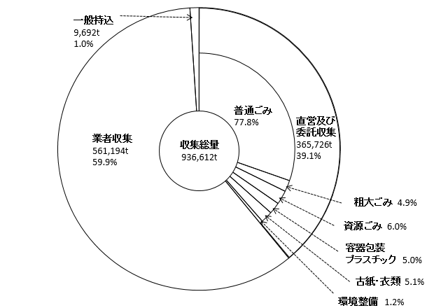

図－２ 令和６年度ごみ等処分状況
